상품제안서
송월 프리미엄 텀블러세트 (40수160g1매+스마트텀블러500ml1개) | 상품코드: S27894

 |  |  |  |  |  |  | 02-713-8555 | www.synergygift.co.kr
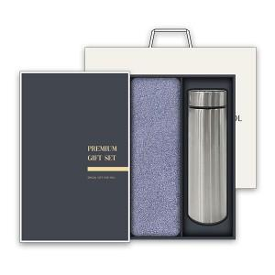

【상세/제작정보】

【인쇄/포장옵션】 | 실크, 자수 / 박스1P+쇼핑백1P

【공급단가】 | 수량 | 50~ | 100~ | 500~ | 1,000~ | 3,000~
*VAT별도 | 단가 | 12,740원 | 12,050원 | 11,460원 | 11,170원 | 10,970원

【상품 URL】 | https://www.synergygift.co.kr:443/src/goods_detail.php?gdno=27894

